DB설계서
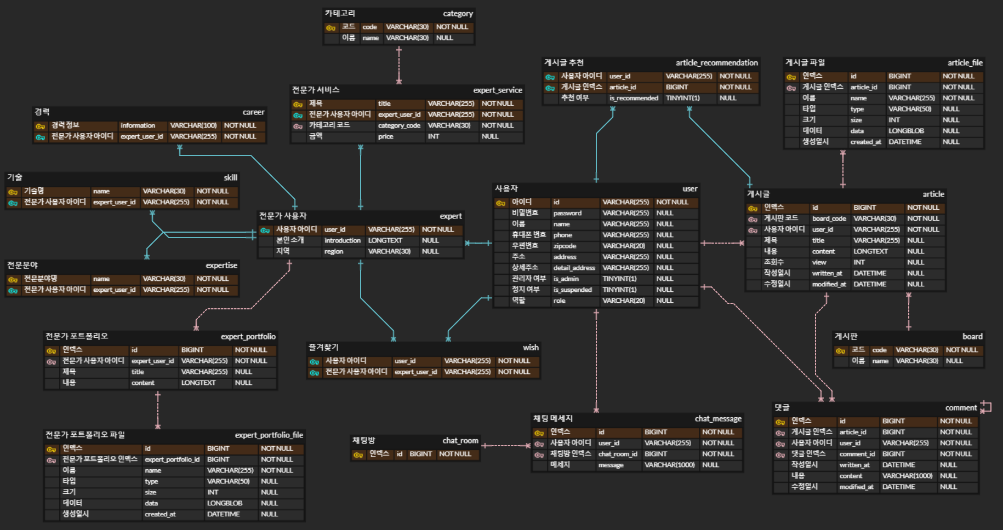
테이블 명세서 |  |  |  |  |  |  |  |  |  |  | ERD
테이블명 | user
속성명 | 타입 | KEY | NN | UQ | B | UN | ZF | AI | DEFAULT | EXPRESSION
id | VARCHAR(255) | PK | O |  |  |  |  |  |  | 아이디
password | VARCHAR(255) |  | X |  |  |  |  |  |  | 비밀번호
name | VARCHAR(255) |  | X |  |  |  |  |  |  | 이름
phone | VARCHAR(255) |  | X |  |  |  |  |  |  | 휴대폰 번호
zipcode | VARCHAR(20) |  | X |  |  |  |  |  |  | 우편번호
address | VARCHAR(255) |  | X |  |  |  |  |  |  | 주소
detail_address | VARCHAR(255) |  | X |  |  |  |  |  |  | 상세주소
is_admin | TINYINT(1) |  | X |  |  |  |  |  |  | 관리자 여부
is_suspended | TINYINT(1) |  | X |  |  |  |  |  |  | 정지 여부
role | VARCHAR(20) |  | X |  |  |  |  |  |  | 역할

테이블명 | article
속성명 | 타입 | KEY | NN | UQ | B | UN | ZF | AI | DEFAULT | EXPRESSION
id | BIGINT | PK | O |  |  |  |  |  |  | 인덱스
board_code | VARCHAR(30) | FK | O |  |  |  |  |  |  | 게시판 코드
user_id | VARCHAR(255) | FK | O |  |  |  |  |  |  | 사용자 아이디
title | VARCHAR(255) |  | X |  |  |  |  |  |  | 제목
content | LONGTEXT |  | X |  |  |  |  |  |  | 내용
view | INT |  | X |  |  |  |  |  |  | 조회수
written_at | DATETIME |  | X |  |  |  |  |  |  | 작성일시
modified_at | DATETIME |  | X |  |  |  |  |  |  | 수정일시

테이블명 | comment
속성명 | 타입 | KEY | NN | UQ | B | UN | ZF | AI | DEFAULT | EXPRESSION
id | BIGINT | PK | O |  |  |  |  |  |  | 인덱스
article_id | BIGINT | FK | O |  |  |  |  |  |  | 게시글 인덱스
user_id | VARCHAR(255) | FK | O |  |  |  |  |  |  | 사용자 아이디
comment_id | BIGINT | FK | O |  |  |  |  |  |  | 댓글 인덱스
written_at | DATETIME |  | X |  |  |  |  |  |  | 작성일시
content | VARCHAR(1000) |  | X |  |  |  |  |  |  | 내용
modified_at | DATETIME |  | X |  |  |  |  |  |  | 수정일시

테이블명 | article_file
속성명 | 타입 | KEY | NN | UQ | B | UN | ZF | AI | DEFAULT | EXPRESSION
id | BIGINT | PK | O |  |  |  |  |  |  | 인덱스
article_id | BIGINT | FK | O |  |  |  |  |  |  | 게시글 인덱스
name | VARCHAR(255) |  | O |  |  |  |  |  |  | 이름
type | VARCHAR(50) |  | X |  |  |  |  |  |  | 타입
size | INT |  | X |  |  |  |  |  |  | 크기
data | LONGBLOB |  | X |  |  |  |  |  |  | 데이터
created_at | DATETIME |  | X |  |  |  |  |  |  | 생성일시

테이블명 | expert_portfolio_file
속성명 | 타입 | KEY | NN | UQ | B | UN | ZF | AI | DEFAULT | EXPRESSION
id | BIGINT | PK | O |  |  |  |  |  |  | 인덱스
expert_portfolio_id | BIGINT | FK | O |  |  |  |  |  |  | 전문가 포트폴리오 인덱스
name | VARCHAR(255) |  | O |  |  |  |  |  |  | 이름
type | VARCHAR(50) |  | X |  |  |  |  |  |  | 타입
size | INT |  | X |  |  |  |  |  |  | 크기
data | LONGBLOB |  | X |  |  |  |  |  |  | 데이터
created_at | DATETIME |  | X |  |  |  |  |  |  | 생성일시

테이블명 | expert_service
속성명 | 타입 | KEY | NN | UQ | B | UN | ZF | AI | DEFAULT | EXPRESSION
title | VARCHAR(255) | PK | O |  |  |  |  |  |  | 제목
expert_user_id | VARCHAR(255) | PK, FK | O |  |  |  |  |  |  | 전문가 사용자 아이디
category_code | VARCHAR(30) | FK | O |  |  |  |  |  |  | 카테고리 코드
price | INT |  | X |  |  |  |  |  |  | 금액

테이블명 | expert_portfolio
속성명 | 타입 | KEY | NN | UQ | B | UN | ZF | AI | DEFAULT | EXPRESSION
id | BIGINT | PK | O |  |  |  |  |  |  | 인덱스
expert_user_id | VARCHAR(255) | FK | O |  |  |  |  |  |  | 전문가 사용자 아이디
title | VARCHAR(255) |  | X |  |  |  |  |  |  | 제목
content | LONGTEXT |  | X |  |  |  |  |  |  | 내용

테이블명 | chat_message
속성명 | 타입 | KEY | NN | UQ | B | UN | ZF | AI | DEFAULT | EXPRESSION
id | BIGINT | PK | O |  |  |  |  |  |  | 인덱스
user_id | VARCHAR(255) | FK | O |  |  |  |  |  |  | 사용자 아이디
chat_room_id | BIGINT | FK | O |  |  |  |  |  |  | 채팅방 인덱스
message | VARCHAR(1000) |  | X |  |  |  |  |  |  | 메시지

테이블명 | article_recommendation
속성명 | 타입 | KEY | NN | UQ | B | UN | ZF | AI | DEFAULT | EXPRESSION
user_id | VARCHAR(255) | PK, FK | O |  |  |  |  |  |  | 사용자 아이디
article_id | BIGINT | PK, FK | O |  |  |  |  |  |  | 게시글 인덱스
is_recommended | TINYINT(1) |  |  |  |  |  |  |  |  | 추천 여부

테이블명 | board
속성명 | 타입 | KEY | NN | UQ | B | UN | ZF | AI | DEFAULT | EXPRESSION
code | VARCHAR(30) | PK | O |  |  |  |  |  |  | 코드
name | VARCHAR(30) |  | X |  |  |  |  |  |  | 이름

테이블명 | category
속성명 | 타입 | KEY | NN | UQ | B | UN | ZF | AI | DEFAULT | EXPRESSION
code | VARCHAR(30) | PK | O |  |  |  |  |  |  | 코드
name | VARCHAR(30) |  | X |  |  |  |  |  |  | 이름

테이블명 | wish
속성명 | 타입 | KEY | NN | UQ | B | UN | ZF | AI | DEFAULT | EXPRESSION
user_id | VARCHAR(255) | PK, FK | O |  |  |  |  |  |  | 사용자 아이디
expert_user_id | VARCHAR(255) | PK, FK | O |  |  |  |  |  |  | 전문가 사용자 아이디

테이블명 | chat_room
속성명 | 타입 | KEY | NN | UQ | B | UN | ZF | AI | DEFAULT | EXPRESSION
id | BIGINT | PK | O |  |  |  |  |  |  | 인덱스

테이블명 | expert
속성명 | 타입 | KEY | NN | UQ | B | UN | ZF | AI | DEFAULT | EXPRESSION
user_id | VARCHAR(255) | PK, FK | O |  |  |  |  |  |  | 아이디
introduction | LONGTEXT |  | X |  |  |  |  |  |  | 본인 소개
region | VARCHAR(30) |  | X |  |  |  |  |  |  | 지역

테이블명 | expertise
속성명 | 타입 | KEY | NN | UQ | B | UN | ZF | AI | DEFAULT | EXPRESSION
expert_user_id | VARCHAR(255) | PK, FK | O |  |  |  |  |  |  | 전문가 아이디
name | VARCHAR(30) | PK | O |  |  |  |  |  |  | 전문분야명

테이블명 | skill
속성명 | 타입 | KEY | NN | UQ | B | UN | ZF | AI | DEFAULT | EXPRESSION
expert_user_id | VARCHAR(255) | PK, FK | O |  |  |  |  |  |  | 전문가 아이디
name | VARCHAR(30) | PK | O |  |  |  |  |  |  | 기술명

테이블명 | career
속성명 | 타입 | KEY | NN | UQ | B | UN | ZF | AI | DEFAULT | EXPRESSION
expert_user_id | VARCHAR(255) | PK, FK | O |  |  |  |  |  |  | 전문가 아이디
information | VARCHAR(100) | PK | O |  |  |  |  |  |  | 경력 정보

